Modèle estimation puissance
Estimation de la puissance mecanique en montee
Remplir les cases jaunes unniquement
1) Calcul de la masse volumique moyenne en fonction de la température et de l'altitude
$$ρ=1.292×({Pb}/{760})×({273}/{Tk})$$

 |  | Altitude de départ | 0 | m
 |  | Altitude finale | 0 | m
 |  | Dénivelé positif h | 0 | m
 |  | Altitude moyenne | 0 | m
 |  | Pression altitude corrigée | 1002 | Hpa
 |  | Hygrométrie | 70% | %
 |  | Pression de saturation de la vapeur d'eau | 29.36 | Hpa
 |  | Pression atmosphérique | 1000 | Hpa
 |  | Température moyenne | 25 | °C

 |  | ρ = | 1.1599 | kg.m3

2) Calcul de la puissance mécanique moyenne développée ==> Pméca = (R air + R gravité + R roulement) x Vd
 | Friction des pièces mécaniques (chaîne - pignons…) négligée (<1 W)
$$Pméca=\left(\frac{ρ}{2}×SCx×{\left(Vd+Vvent\right)}^{2}+M×g×h/d+Cr×Mg×\cos{α }\right)×Vd$$

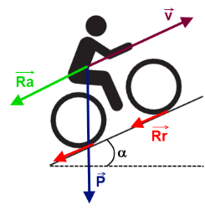
 |  | Coureur réel
 |  | Surface frontale effective (cycliste + vélo) * coefficient de forme SCx | 0.25
 |  | Coefficient de roulement Cr | 0.004
 |  | Masse coureur | 54 | kg
 |  | Masse équippement (vélo, bidon, casque, tenue complète) | 10 | kg
 |  | Masse totale calculée M | 64 | kg
 |  | Coureur étalon
 |  | Masse totale (+ équippement) | 78.5 | kg
 |  | Masse coureur étalon | 70 | kg
 |  | Surface de maître couple SCx | 0.3 | m²
 |  | Coefficient de roulement Cr | 0.005
 |  | Données communes
 |  | Distance parcourue d | 1000 | m
 |  | Temps de montée | 1 | 25 | min.sec
 |  | Vitesse du vent (+ si contre / - si de dos) | 0 | km/h
 |  | Vitesse du vent convertie Vvent | 0.00 | m/s
 |  | Vitesse moyenne | 42.35 | km/h
 |  | Vitesse moyenne convertie Vd | 11.76 | m/s
 |  | Pente moyenne | 0.00 | %
 |  | Valeur angle de la pente | 0.00 | °

 |  | RESULTATS : coureur réel / Moins fiable

 |  | Puissance R.air = | 236.1 | W
 |  | Puissance pot (gravité) = | 0.0 | W
 |  | Puissance R. roulement = | 29.5 | W

 |  | Puissance moyenne développée = | 265.6 | W
 |  | Puissance par unité de poids corporel = | 4.92 | W/kg
 |  | Vitesse ascentionnelle = | 0 | m/h

 |  | RESULTATS : coureur étalon / Plus fiable (permet de comparer)

 |  | Puissance R.air = | 236.1 | W
 |  | Puissance pot (gravité) = | 0.0 | W
 |  | Puissance R. roulements = | 45.3 | W

 |  | Puissance moyenne développée = | 281.4 | W
 |  | Puissance par unité de poids corporel = | 4.02 | W/kg
 |  | Vitesse ascentionnelle = | 0 | m/h

 |  | "Lorsque les puissances sont supérieures à 5.8 W/kg pour un effort suppérieur à 20 minutes et suppérieures à 6.2 W/kg lorsque l'effort est compris entre 15 et 20 minutes, il est ligitime de se poser quelques question car ses valeurs sont sujettes à caution et peuvent être consédérées comme extra physiologiques" F. Grappe

Tableaux de données TDF 2014
Tour de France 2014 |  |  |  | Coureur étalon = 70kg / équippement = 8.5kg / SCx = 0.035 / Cr = 0.0025

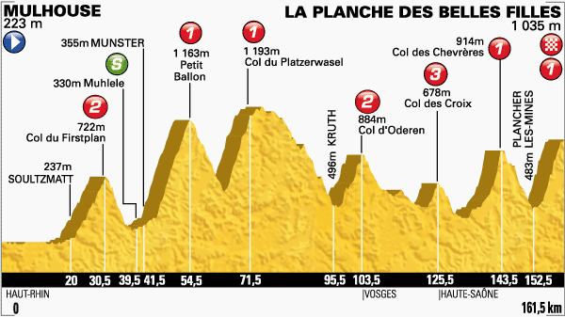
Etape 10 / 161.5km | Difficulté | Jours de course sans repos (étape du jour comprise) | Distance parcourue au pied | Longueur | Pourcentage moyen | Ascension finale | Temps de montée | Puissance étalon (W) | W/kg étalon | Vitesse ascentionnelle (m/h)
V. Nibali | La planche des belles filles | 10 | 152.5km | 5.9km | 8.50% | oui | 16'40" | 440 | 6.29 | 1811
T. Pinot |  |  |  |  |  |  | 16'55" | 432 | 6.17 | 1784
A. Valverde |  |  |  |  |  |  | 17" | 430 | 6.14 | 1775
JC. Péraud |  |  |  |  |  |  | 17" | 430 | 6.14 | 1775
R. Bardet |  |  |  |  |  |  | 17"02' | 429 | 6.13 | 1772
T. Van Garderen |  |  |  |  |  |  | 17"02' | 429 | 6.13 | 1772
R. Porte |  |  |  |  |  |  | 17"05' | 427 | 6.10 | 1767

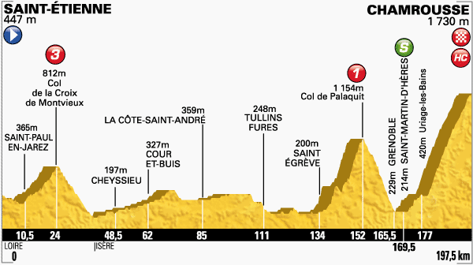
Etape 13 / 197.5km | Difficulté | Jours de course sans repos (étape du jour comprise) | Distance parcourue au pied | Longueur | Pourcentage moyen | Ascension finale | Temps de montée | Puissance étalon (W) | W/kg étalon | Vitesse ascentionnelle (m/h) | Derniers 6.6km |  | Armstrong = 46"47. Performances similaires : Armstrong + basso / Plateau de beille TDF 2004 étape 13 = 45"35' à 405W (5.47w/kg) Ulrich / Monte Bondone GIRO 2006 étape 49 = 51"46' à 399W (5.39w/kg) Popovych / Port de Paillhères TDF 2007 étape 14 = 47"06' à 397W (5.37w/kg)
V. Nibali | Chamrousse | 3 | 177km | 18.2km | 7.20% | oui | 49"44' | 393 | 5.61 | 1589 | 16"40 / 395w / 5.64w/kg
A. Valverde |  |  |  |  |  |  | 50"34' | 385 | 5.50 | 1561 | 17"30 / 365w / 5.21w/kg
T. Pinot |  |  |  |  |  |  | 50"37' | 384 | 5.49 | 1563 | 17"33' / 363w / 5.18w/kg
T. Van Garderen |  |  |  |  |  |  | 51"03' | 380 | 5.43 | 1546
Bardet |  |  |  |  |  |  | 51"03 | 380 | 5.43 | 1546
Peraud (V.D.B - Shleck) |  |  |  |  |  |  | 51"53 | 373 | 5.33 | 1522
R.porte |  |  |  |  |  |  | 58"32' | 324 | 4.63 | 1349
majka |  |  |  |  |  |  | 49"54' | 391 | 5.59 | 1582
konig |  |  |  |  |  |  | 49"54' | 391 | 5.59 | 1582

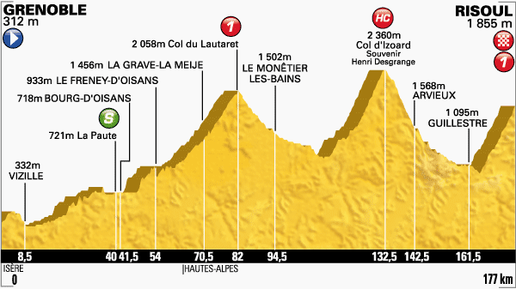
Etape 14 / 197.5km | Difficulté | Jours de course sans repos (étape du jour comprise) | Distance parcourue au pied | Longueur | Pourcentage moyen | Ascension finale | Temps de montée | Puissance étalon (W) | W/kg étalon | Vitesse ascentionnelle (m/h)
V. Nibali | Risoul | 4 | 164km | 12.6km | 6.90% | oui | 31"37' | 421 | 6.00 | 1666
Peraud |  |  |  |  |  |  | 31"39 | 413 | 5.90 | 1664
Pinot - Bardet |  |  |  |  |  |  | 32"03 | 414 | 5.90 | 1644
Van Garderen |  |  |  |  |  |  | 32"07 | 413 | 5.90 | 1640
Shleck |  |  |  |  |  |  | 32"14 | 411 | 5.87 | 1634 |  | 6w/kg = 5.85w/kg modele grappe
Konig |  |  |  |  |  |  | 32"33 | 406 | 5.80 | 1618
Valverde - Rolland |  |  |  |  |  |  | 32"37 | 405 | 5.79 | 1615
Majka |  |  |  |  |  |  | 32"18' | 410 | 5.86 | 1631
 |  |  |  |  |  |  |  | SCx 0.3 (montée réalisée dans la roue de nibali)

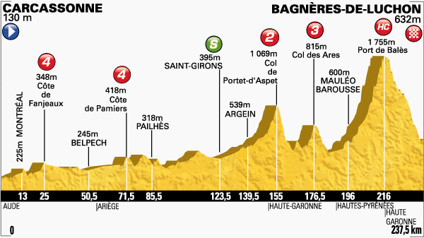
Etape 16 / 197.5km | Difficulté | Jours de course sans repos (étape du jour comprise) | Distance parcourue au pied | Longueur | Pourcentage moyen | Ascension finale | Temps de montée | Puissance étalon (W) | W/kg étalon | Vitesse ascentionnelle (m/h)
Pinot | Port de Balès | 1 | 204km | 11.7km | 7.70% | non | 31"47 | 418 | 5.98 | 1705
V. Nibali |  |  |  |  |  |  | 31"52 | 417 | 5.97 | 1700
Peraud |  |  |  |  |  |  | 32" | 415 | 5.93 | 1693
Valverde |  |  |  |  |  |  | 32" | 415 | 5.93 | 1693
Van garderen
Konig
Bardet
Echappée (Voeckler-Rogers)

 |  |  |  |  |  |  |  |  |  | 5.9 et plus sur <20"… dopé !

